Метрики качества
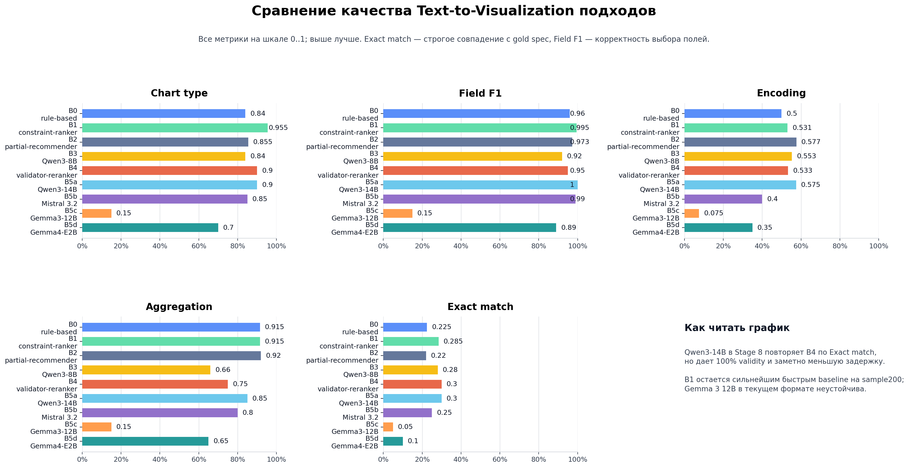
Подход | Validity | Chart type | Field F1 | Encoding | Aggregation | Exact match | Oracle@3
B0 | 1 | 0.84 | 0.9595 | 0.5 | 0.915 | 0.225 | 0.55
B1 | 1 | 0.955 | 0.995 | 0.53083333333 | 0.915 | 0.285 | 0.59
B2 | 1 | 0.855 | 0.973 | 0.57666666667 | 0.92 | 0.22 | 0.22
B3 | 0.92 | 0.84 | 0.92 | 0.55333333333 | 0.66 | 0.28 | 0.28
B4 | 0.95 | 0.9 | 0.95 | 0.53333333333 | 0.75 | 0.3 | 0.35
B5a | 1 | 0.9 | 1 | 0.575 | 0.85 | 0.3 | 0.3
B5b | 1 | 0.85 | 0.99 | 0.4 | 0.8 | 0.25 | 0.25
B5c | 0.15 | 0.15 | 0.15 | 0.075 | 0.15 | 0.05 | 0.05
B5d | 0.9 | 0.7 | 0.89 | 0.35 | 0.65 | 0.1 | 0.1

Системные метрики
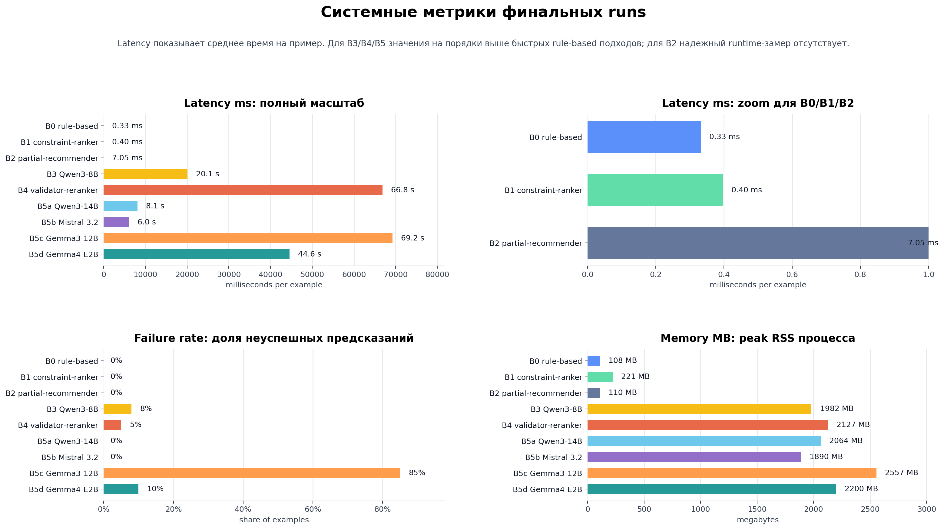
Подход | Latency ms | Memory MB | Failure rate | Sample
B0 | 0.331945 | 108.227 | 0 | 200
B1 | 0.396755 | 220.566 | 0 | 200
B2 | 7.05238 | 109.949 | 0 | 200
B3 | 20101.22146 | 1981.508 | 0.08 | 50
B4 | 66825.6801 | 2127.145 | 0.05 | 20
B5a | 8133.004 | 2064.027 | 0 | 20
B5b | 6045.25885 | 1889.961 | 0 | 20
B5c | 69237.6294 | 2556.523 | 0.85 | 20
B5d | 44562.2476 | 2200 | 0.1 | 20

